Лист1
2. Выявление и документирование дефектов (Баг-репорты на найденные ошибки)

ID | Заголовок | Описание | Шаги для воспроизведения | Ожидаемый результат | Фактический результат | Приоритет | Скриншот | Среда
BUG-001 | Отправка пустой формы | При вводе некорректных данных почты все равно высвечивается сообщение об успешной отправке почты. | 1. Перейти на главную страницу. 2. Перейти к форме заявки. 3. Заполнить поле почты некорректным значением. 4. Заполнить остальные поля валидными данными. 5. Нажать на кнопку «Отправить». | Обработка ошибки, вывод сообщения с просьбой ввести корректную почту или отказ в отправке сообщения. | Появляется сообщение об успешной отправке сообщения. | Средний | 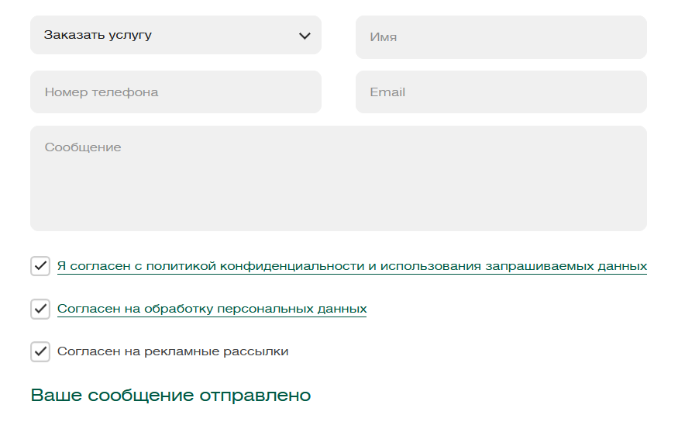 | Браузер: Opera One(версия: 118.0.5461.104), ОС: Windows 10
BUG-002 | Валидация email | Призаполнении поля "Email" некорректными данными сайт успешно отпраляет данные на сервер | 1. Заполнить некорректными данными поле "Email". 2. Заполнить оставшиеся поля. 3. Нажать кнопку "Отправить" | Появится уведомление о некорректно введённых данных в поле "Email" | Появляется сообщение об успешной отправке формы. | Средний | 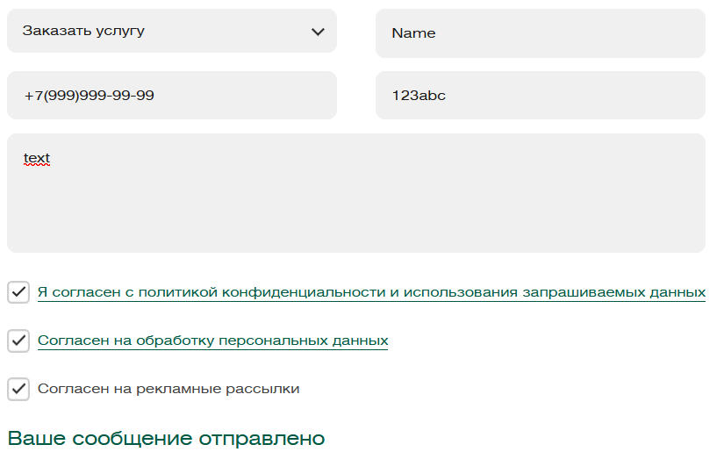 | Браузер: Opera One(версия: 118.0.5461.104), ОС: Windows 10
BUG-003 | Не работает англоязычная версия сайта. | При переходе на англоязычную версию сайта страница перезагружается, но версия остается русскоязычной. | 1. Перейти на главную страницу. 2. Нажать на кнопку перехода на англоязычную версию сайта. 3. Проверить, изменился ли язык интерфейса. | Изменение URL, текста и интерфейса на версию на английском языке. | Страница перезагружается, но версия остается русскоязычной. | Средний |  | Браузер: Opera One(версия: 118.0.5461.104), ОС: Windows 10

